概念図
システム概念図

社内サーバー
i-Reporterサーバー
タブレット（①）
マスタ
日報
日報
②転送
①入力

③ダウンロード

ブラウザ（③）
生産管理課各個人PC

CSV
EMのマスターを複製 （夜間バッチ）

Excelマクロ（④⑤）

④作成
⑤転送
EMサーバー
品管ファイルサーバー

マスタ
実績
EM（⑥）
洩れ検査日報

⑥実績登録

マクロ使用方法
EMへの実績計上について

 | １．事前準備
 |  | 炉中洩検日報支援64bit対応.xlsmの起動
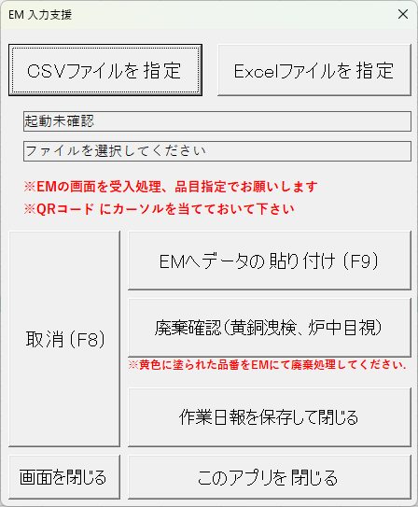

 |  | EM受入処理を起動
 |  |  | ※登録区分を「品目指定」に変更しておく
 |  |  | ※QRコードにカーソルを合わせておく

 | ２．ダウンロードした実績計上ありのCSVファイルを読み込む

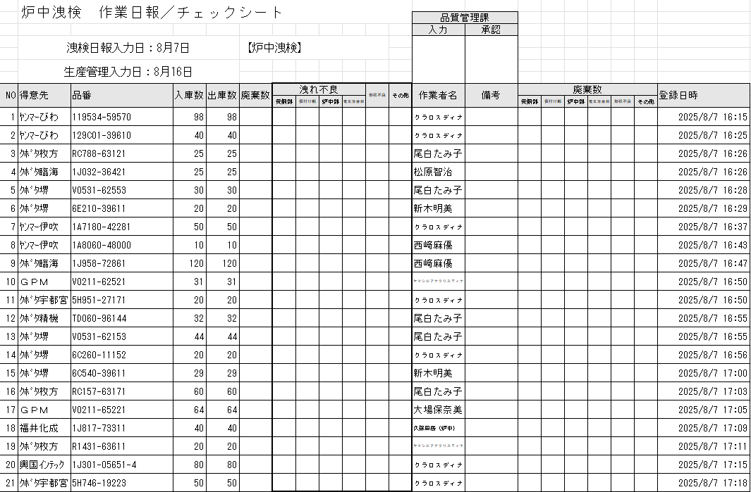
 | ３．検査日報のExcelが自動で出来上がる

 | ４．「EMへデータの貼り付け」を押下

 | ５．先頭のデータがEMにSendKeysされるので「更新実行(F9)」を行う
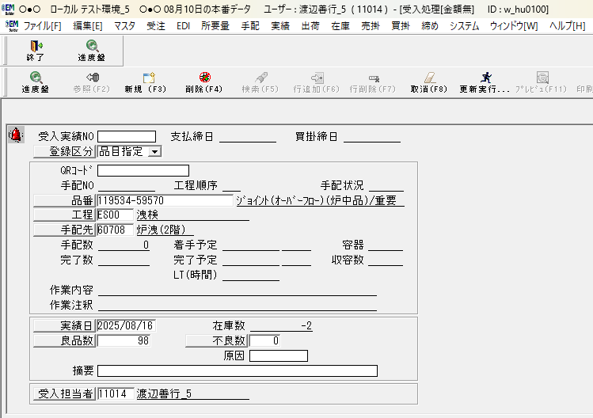

 |  |  | 転送済みは黄色に変更

 | ６．全てのデータが処理されるまで４．「EMへデータの貼り付け」５．「更新実行(F9)」を行う

 | ７．全てのデータが処理されたら最後に「作業日報を保存して閉じる」ボタンを押下

 | ８．次に、ダウンロードした実績計上なしのCSVファイルを読み込む（実行する順番に決まりはありません）

 | ９．「廃棄確認」ボタンを押下

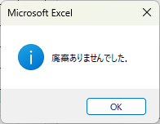

 | １０．廃棄があった場合のみ、EMの画面にて廃棄処理を手動で行う

 | １１．「作業日報を保存して閉じる」ボタンを押下

 | １２．ダウンロードしたCSVファイル名が全て「-済」になるまで繰り返す
 |  |  | 「es_2025-08-16_60500_2024-済.csv」

 | １３．最後に「このアプリを閉じる」ボタンを押下してマクロを終了させる

 | １４．検査日報Excelファイルを品管ファイルサーバーに移動（拡張子が.xlsxのもの）
 |  |  | 「es_2025-08-16_60500_2024.xlsx」

 | １５．Ｃｓｖファイルは削除（拡張子が.csvのもの）

